400-301kr (2)
견 적 서

 |  | 귀하
전화 :
팩스 :
담당 :

아래와 같이 견적합니다.

견 적 합 계 : | ₩3,564,000
견 적 일 자 : | 2015-01-22 15:34:20
결 재 조 건 :

품 명 | 규 격 | 수 량 | 단 가 | 금 액 | 세 액 | 합 계 액
 |  |  |  | - | - | -
컴퓨터 | hp 400-301k3 | 4 | 590,000 | 2,360,000 | 236,000 | 2,596,000
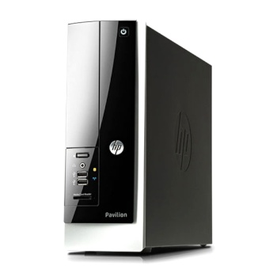
 |  |  |  | - | - | -
 | 4세대 하스웰 인텔 셀러론 G1840 (2.8GHz / 듀얼코어 / 2MB) |  |  |  | - | -
 | 8GB DDR3 RAM |  |  | - | - | -
 | 128GB SSD + 500GB HDD 7200rpm |  |  | - | - | -
 | dvd+rw multi |  |  | - | - | -
 | intel HD Graphics |  |  | - | - | -
 | 전면 USB 3.0 2port |  |  | - | - | -
 | 후면 USB 3.0 2port / USB 2.0 4port |  |  | - | - | -
 | Windows 8.1 64bit |  |  | - | - | -
 | 1년 무상보증 서비스 |  |  | - | - | -
 |  |  |  | - | - | -
모니터 | HP P231 | 4 | 220,000 | 880,000 | 88,000 | 968,000
 |  |  |  | - |  | -
 | 23인치 무광 TN패널 LED 백라이트 |  |  | - |  | -
 | 16 : 9 와이드스크린 |  |  | - |  | -
 | 1920 x 1080 Full HD |  |  | - |  | -
 | 250 cd/m² |  |  | - |  | -
 | 1,000 : 1 (정적) / 4,000,000 : 1 (동적) |  |  | - |  | -
 | 수평 170°/ 수직 160° |  |  | - |  | -
 | 5ms |  |  | - |  | -
 | VGA, DVI-D |  |  | - |  | -
 |  |  |  | - |  | -
 | 눈부심방지 무광코팅 |  |  | - |  | -
 | 3년 무상보증 서비스 |  |  | - |  | -
 |  |  |  | - |  | -
 |  |  |  | - |  | -
* 결제계좌 : 신한 110-138-600484 씨-넷 |  |  | 합 계 | 3,240,000 |  | 3,564,000
* 견적담당 : | 조규장(010-2910-7760)
* REMARK

